Chi tiết địa chất
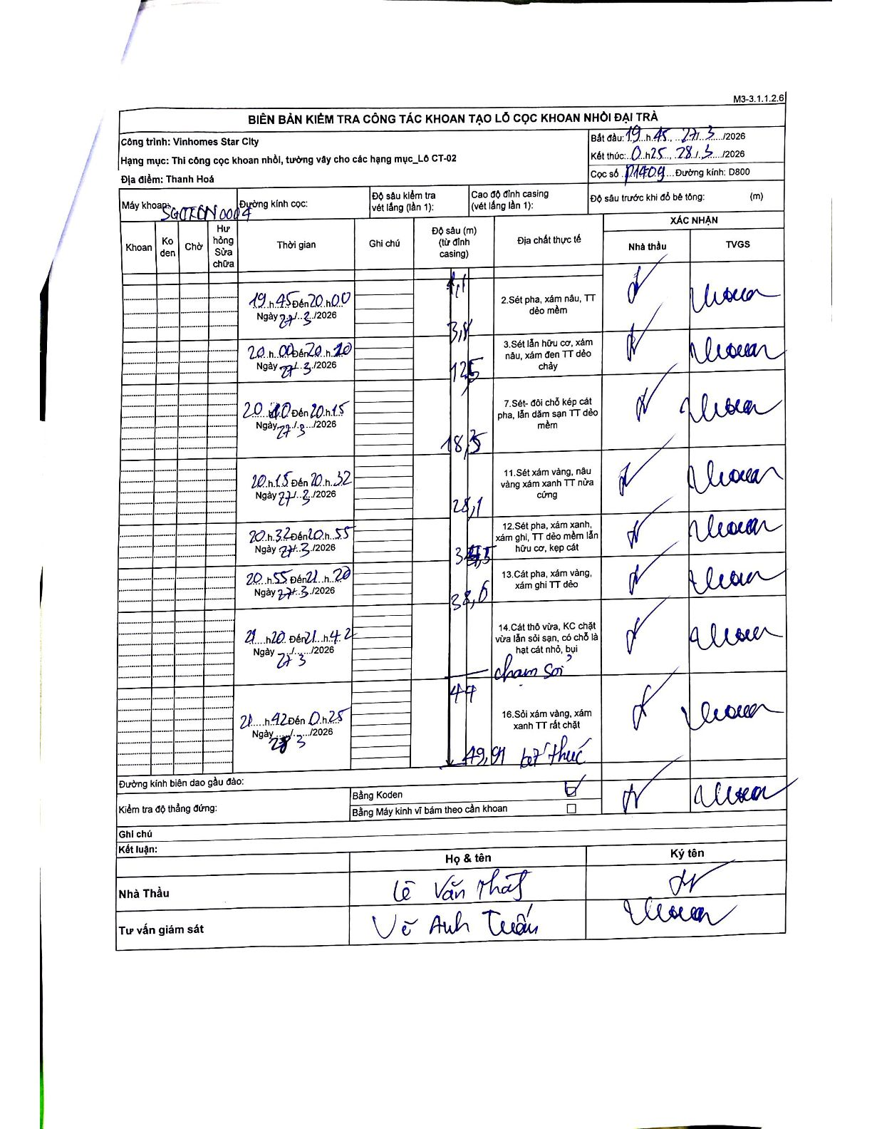
Dự án | Star City Thanh Hóa
Hạng mục | Thi công cọc khoan nhồi, tường vây cho các hạng mục_Lô CT-02
Tên bộ phận | Lô CT-02
Số hiệu cọc | P14-09
Tên Máy khoan | SGCT-KCN0004
Đường kính | D800
Bắt đầu thi công | 19:45 27/03/2026
Kết thúc thi công | 00:25 28/03/2026

Địa chất TT | Đường kính | Mô tả lớp thiết kế | Từ (h) | Đến (h) | Cao độ từ | Cao độ đến | T.Gian (h) | Dài (m) | V (m/h) | Ghi chú
2 | D800 | Sét pha, xám nâu, TT dẻo mềm | 19:45 27/03/2026 | 20:00 27/03/2026 | 2.41 | 3.8 | 0.25 | 1.39 | 5.56 | Độ sâu bắt đầu khoan từ 2.41m so với đỉnh casing
3 | D800 | Sét lẫn hữu cơ, xám nâu, xám đen TT dẻo chảy | 20:00 27/03/2026 | 20:10 27/03/2026 | 3.8 | 12.5 | 0.17 | 8.7 | 52.2
7 | D800 | Sét- đôi chỗ kẹp cát pha, lẫn dăm sạn TT dẻo mềm | 20:10 27/03/2026 | 20:15 27/03/2026 | 12.5 | 18.3 | 0.08 | 5.8 | 69.6
11 | D800 | Sét xám vàng, nâu vàng xám xanh TT nửa cứng | 20:15 27/03/2026 | 20:32 27/03/2026 | 18.3 | 28.1 | 0.28 | 9.8 | 34.59
12 | D800 | Sét pha, xám xanh, xám ghi, TT dẻo mềm lẫn hữu cơ, kẹp cát | 20:32 27/03/2026 | 20:55 27/03/2026 | 28.1 | 34.5 | 0.38 | 6.4 | 16.7
13 | D800 | Cát pha, xám vàng, xám ghi TT dẻo | 20:55 27/03/2026 | 21:20 27/03/2026 | 34.5 | 38.6 | 0.42 | 4.1 | 9.84
14 | D800 | Cát thô vừa, KC chặt vừa lẫn sỏi sạn, có chỗ là hạt cát nhỏ, bụi | 21:20 27/03/2026 | 21:42 27/03/2026 | 38.6 | 44 | 0.37 | 5.4 | 14.73 | Chạm sỏi tại 44.0m
16 | D800 | Sỏi xám vàng, xám xanh TT rất chặt | 21:42 27/03/2026 | 00:25 28/03/2026 | 44 | 49.91 | 2.72 | 5.91 | 2.18 | Kết thúc tại 49.91m

ẢNH BIÊN BẢN GỐC

